12_株式-2
株式情報 Stock Information |  |  |  |  |  |  |  |  |  |  |  | 連結 Consolidated
（4）株価および出来高 Stock price and trading volume

 |  |  | FY2016*1 | FY2017*1 | FY2018*1 | FY2019*1 | FY2020*1 | FY2021*1 | FY2022*1 | FY2023*1 | FY2024*1 | FY2025*1
株価 （円） Stock Price (Yen) | Q1 | 高値 High | 5,595 | 5,375 | 5,220 | 3,815 | 3,360 | 3,750 | 3,485 | 3,840 | 4,370 | 5,050
 |  | 安値 Low | 4,550 | 5,035 | 4,935 | 3,355 | 3,140 | 3,525 | 3,235 | 3,500 | 4,080 | 4,820
 | Q2 | 高値 High | 5,495 | 5,245 | 4,770 | 3,750 | 3,930 | 3,890 | 3,495 | 4,230 | 4,490 | 5,880
 |  | 安値 Low | 4,875 | 5,000 | 4,385 | 3,540 | 3,330 | 3,625 | 3,330 | 4,025 | 4,190 | 5,620
 | Q3 | 高値 High | 5,455 | 5,560 | 3,995 | 3,730 | 3,845 | 3,675 | 3,545 | 4,255 | 3,995 | 5,780
 |  | 安値 Low | 4,910 | 5,070 | 3,525 | 3,515 | 3,485 | 3,440 | 3,340 | 3,905 | 3,780 | 5,570
 | Q4 | 高値 High | 5,715 | 5,315 | 3,615 | 3,680 | 3,890 | 3,535 | 3,710 | 4,290 | 4,285
 |  | 安値 Low | 5,140 | 5,000 | 3,230 | 3,405 | 3,570 | 3,290 | 3,480 | 4,065 | 3,750
 | Fuu Year | 高値 High | 5,715 | 5,560 | 5,220 | 3,815 | 3,930 | 3,890 | 3,710 | 4,290 | 4,490
 |  | 安値 Low | 4,550 | 5,000 | 3,230 | 3,355 | 3,140 | 3,290 | 3,235 | 3,500 | 3,750
四半期末株価終値 （円） Quarter-end stock price (yen) | Q1 |  | 5,255 | 5,095 | 4,765 | 3,670 | 3,245 | 3,575 | 3,455 | 3,620 | 4,295 | 4,900
 | Q2 |  | 5,265 | 5,070 | 3,920 | 3,390 | 3,765 | 3,660 | 3,330 | 4,050 | 3,865 | 5,690
 | Q3 |  | 5,410 | 5,155 | 3,315 | 3,525 | 3,365 | 3,290 | 3,505 | 3,855 | 3,960 | 5,600
 | Q4 |  | 5,190 | 4,625 | 3,445 | 3,185 | 3,645 | 3,245 | 3,500 | 4,010 | 4,185

一日平均出来高 （千株） Daily Average Trading Volume (Thousand shares) | Q1 |  | 136 | 81 | 79 | 82 | 64 | 84 | 119 | 101 | 70 | 112
 | Q2 |  | 119 | 68 | 91 | 72 | 79 | 80 | 89 | 99 | 81 | 189
 | Q3 |  | 119 | 113 | 92 | 73 | 91 | 82 | 103 | 87 | 74 | 168
 | Q4 |  | 104 | 124 | 85 | 117 | 126 | 117 | 99 | 96 | 112
 | Full Year |  | 120 | 96 | 87 | 86 | 90 | 91 | 102 | 96 | 84
一日平均売買代金 （百万円） Daily Average Trading Value (Million Yen) | Q1 |  | 629 | 424 | 394 | 283 | 205 | 300 | 393 | 366 | 294 | 886
 | Q2 |  | 612 | 346 | 375 | 247 | 274 | 300 | 300 | 384 | 325 | 1,037
 | Q3 |  | 599 | 591 | 332 | 258 | 321 | 279 | 349 | 345 | 287 | 942
 | Q4 |  | 560 | 586 | 288 | 376 | 465 | 397 | 352 | 399 | 441
 | Full Year] |  | 600 | 486 | 348 | 290 | 316 | 318 | 349 | 373 | 334

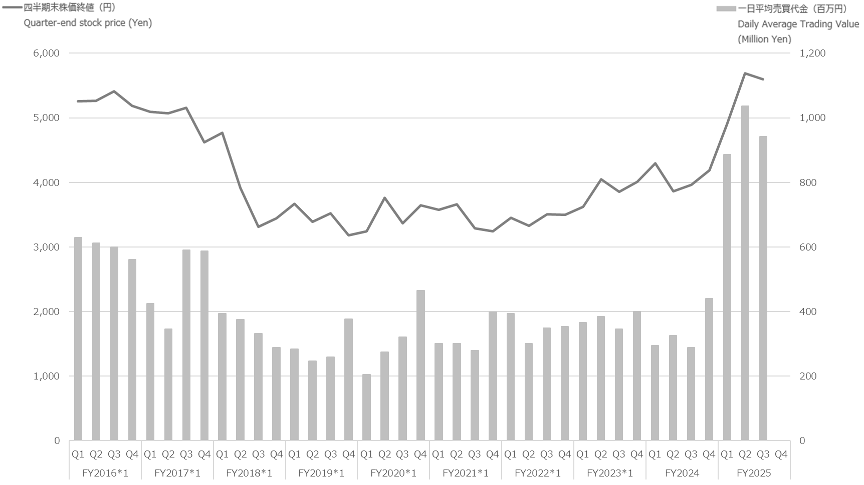

*1 2023年10月1日を基準日として、普通株式5株を1株とする株式併合を実施しました。
*1 当ページの過年度数値は、2016年度期首に当該株式併合が行われたと仮定して算出しています。
*1 Effective October 1, 2023, the Company implemented a 1-for-5 share consolidation.
*1 Past figures have been retrospectively adjusted assuming the consolidation was effected at the beginning of FY2016.

13_シェア
市場シェア Market Share |  |  | 連結 Consolidated
（1）主要商品国内市場シェア（2024年度） Market share of Main products in Japan (FY2024)

加工食品 Processed food

ハム・ソーセージ
Ham & Sausage
畜産調理
Cooked foods
ピザ・スナック
Pizza & Snacks
 | 22.1
 | 77.9
 | 16.5
 | 83.5
 | 33.8
 | 66.2

Data : QPRTM*1 | Data : QPRTM*1 | Data : QPRTM*1

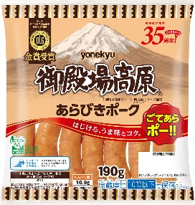
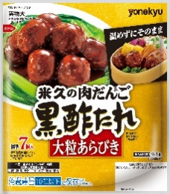
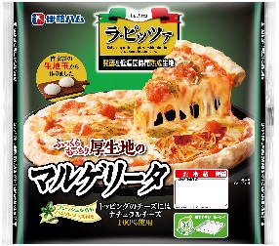
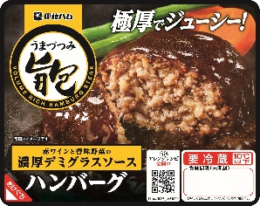

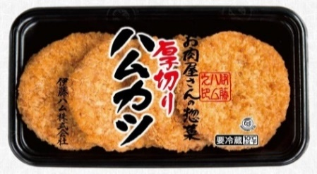
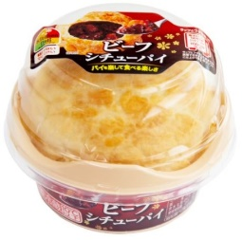

食肉 Meat

牛肉
Beef
豚肉
Pork
鶏肉
Chiken
 | 12.4
 | 87.6
 | 18.8
 | 81.2
 | 12.8
 | 87.2

当社調べ*2 | 当社調べ*2 | 当社調べ*2
Our research*2 | Our research*2 | Our research*2

*1 15歳～79歳パネルデータ
*1 These data panels target ages 15-79
*2 分母、分子ともに加工用仕向けを含む
*1 Including meat for processing in both the denominator and numerator.

